capa
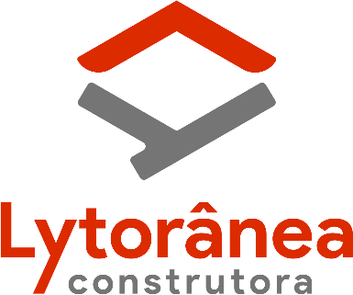
 | Construtora Lytoranea LTDA - CNPJ:07.792.269-0001-05

 | CONTRATO nº 010/ CPL /2024- OBRA MANUTENÇÃO CORRETIVA(TAPA BURACO) DE PAVIMENTO ASFÁLTICO COM FORNECIMENTO DOS EQUIPAMENTOS, MATERIAIS E MÃO DE OBRA NECESSÁRIOS.

Obra: MANUTENÇÃO CORRETIVA (TAPA BURACO) DE PAVIMENTO ASFÁLTICO COM FORNECIMENTO DOS EQUIPAMENTOS, MATERIAIS E MÃO DE OBRA NECESSÁRIOS.

Bairro: Diversos bairros
Município de Nova iguaçu

RELATÓRIO FOTOGRÁFICO

Trechos executados no período de a

MODELO

 | Construtora Lytoranea LTDA - CNPJ:07.792.269-0001-05

 | MANUTENÇÃO CORRETIVA E PREVENTIVA DE VIAS - NOVA IGUAÇU

TAPA BURACO

LOGRADOURO
BAIRRO

